Hoja1
2023-08-25 14:37:55

LA PAZ 28 - HAEDO 4460-2005
BUENOS AIRES luquearti@gmail.com
____________________________________________________________________________________

" ZARANDA ”
“de PINO ”
" ALTA "
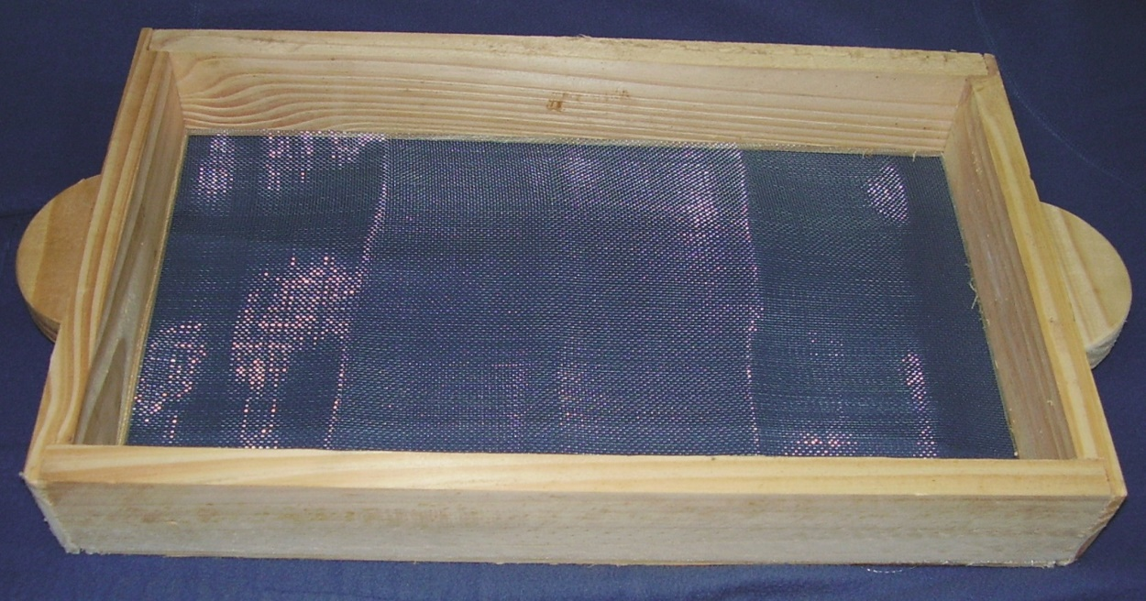

COD. | DESCRIPCION | PRECIO
ZAR-010 | Zaranda de PINO 30 x 50 7,5cm | 850.00

 | ATADO X 5 UNIDADES

